図２－３
２０２６年度供給計画（第１年度）の各月補修量 |  |  |  |  |  |  |  |  |  |  |  | ［万kW］
 | ４月 | ５月 | ６月 | ７月 | ８月 | ９月 | １０月 | １１月 | １２月 | １月 | ２月 | ３月
水力 | 612 | 806 | 674 | 453 | 436 | 503 | 1,055 | 862 | 504 | 386 | 430 | 581
火力等 | 3,704 | 3,717 | 2,317 | 590 | 510 | 1,057 | 3,208 | 2,864 | 1,282 | 533 | 408 | 1,581

［万ｋＷ］

図２－４
２０２６年度供給計画（第１年度）と２０２５年度供給計画（第２年度）の各月補修量の増減 |  |  |  |  |  |  |  |  |  |  |  | ［万kW］
 | ４月 | ５月 | ６月 | ７月 | ８月 | ９月 | １０月 | １１月 | １２月 | １月 | ２月 | ３月
水力 | 76 | 107 | 96 | 56 | 29 | -19 | 5 | 79 | 21 | 3 | -2 | 28
火力等 | 370 | 379 | -42 | 85 | 139 | 172 | 165 | 398 | 256 | 73 | 100 | 207
合計 | 446 | 486 | 54 | 140 | 168 | 153 | 171 | 476 | 277 | 76 | 99 | 235

［万ｋＷ］

補修量増加

補修量減少

図２－５
電源別供給力の推移 |  |  |  |  |  |  |  |  |  | [万kW]
 | 2026 | 2027 | 2028 | 2029 | 2030 | 2031 | 2032 | 2033 | 2034 | 2035
水力 | 3,385 | 3,344 | 3,497 | 3,618 | 3,648 | 3,758 | 3,848 | 3,883 | 3,895 | 3,905
火力 | 11,404 | 11,354 | 11,362 | 10,922 | 10,998 | 11,273 | 11,314 | 11,295 | 11,394 | 11,394
原子力 | 1,051 | 1,172 | 877 | 1,165 | 1,165 | 1,165 | 1,295 | 1,295 | 1,295 | 1,295
新エネルギー等 | 2,764 | 2,882 | 2,016 | 2,188 | 2,418 | 2,534 | 2,574 | 2,600 | 2,604 | 2,632
その他 | 119 | 98 | 98 | 93 | 23 | 23 | 22 | 22 | 21 | 21

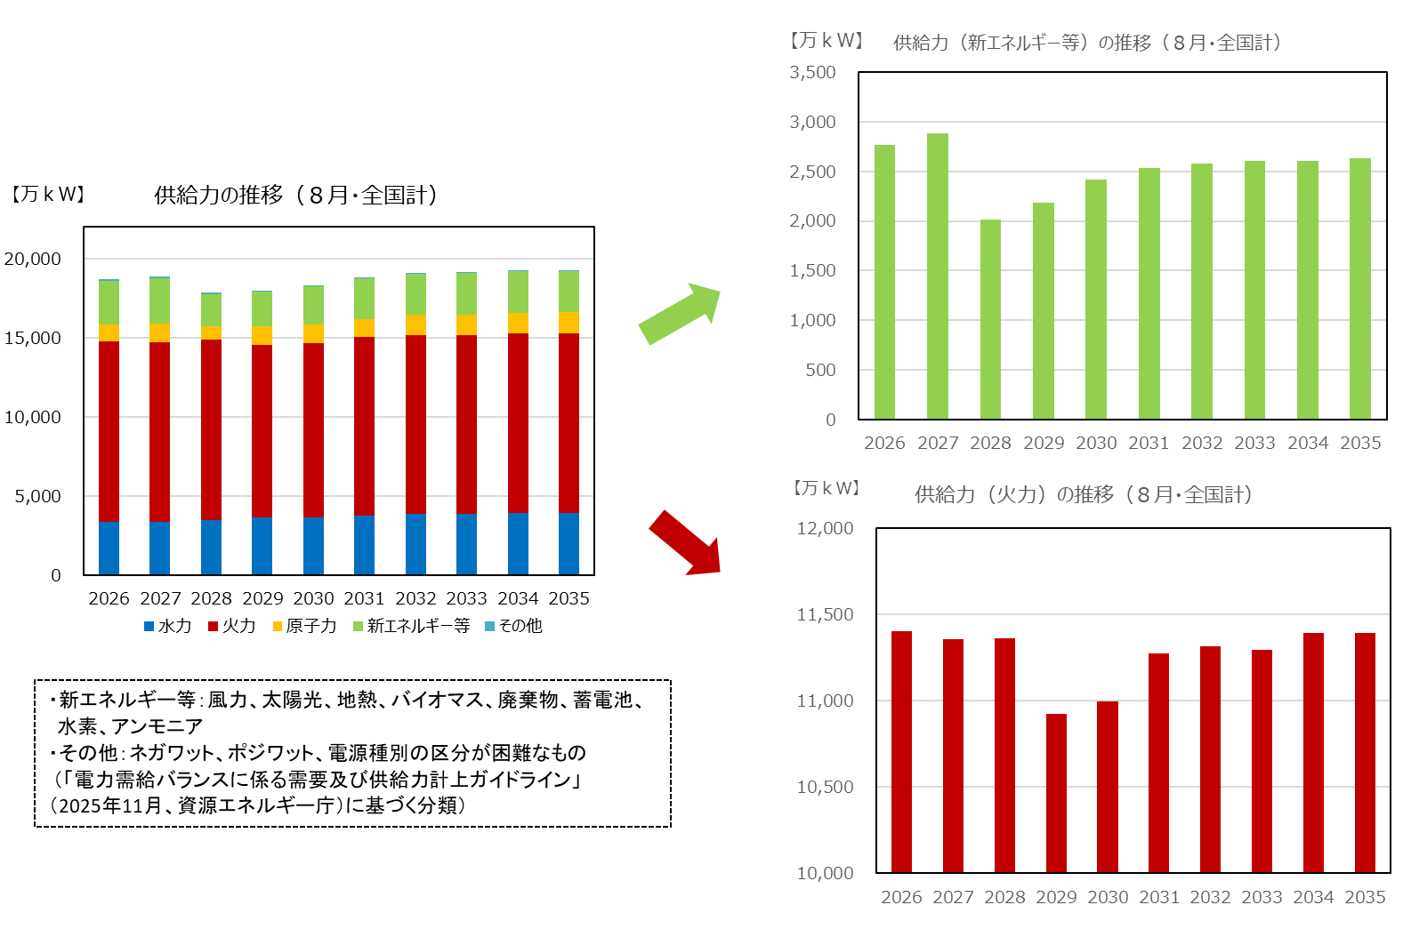

図２－６
火力休止電源の状況 |  |  |  |  |  |  |  |  |  | [万kW]
 | 2026 | 2027 | 2028 | 2029 | 2030 | 2031 | 2032 | 2033 | 2034 | 2035
休止１年以内 | 241 | 85 | 207 | 202 | 140 | 0 | 13 | 13 | 0 | 0
休止１年～３年以内 | 292 | 281 | 87 | 292 | 408 | 342 | 140 | 13 | 25 | 13
休止３年超過 | 297 | 332 | 589 | 590 | 616 | 822 | 1,024 | 1,164 | 1,164 | 1,176

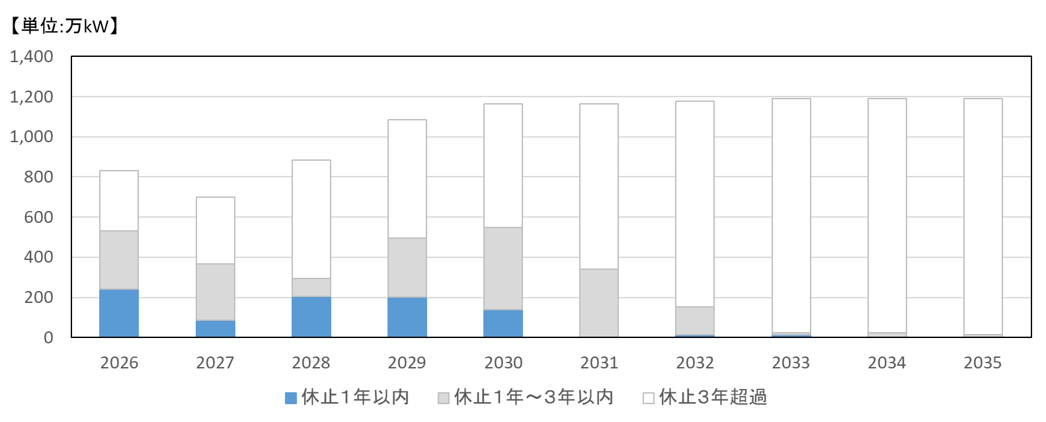

表・図３－１
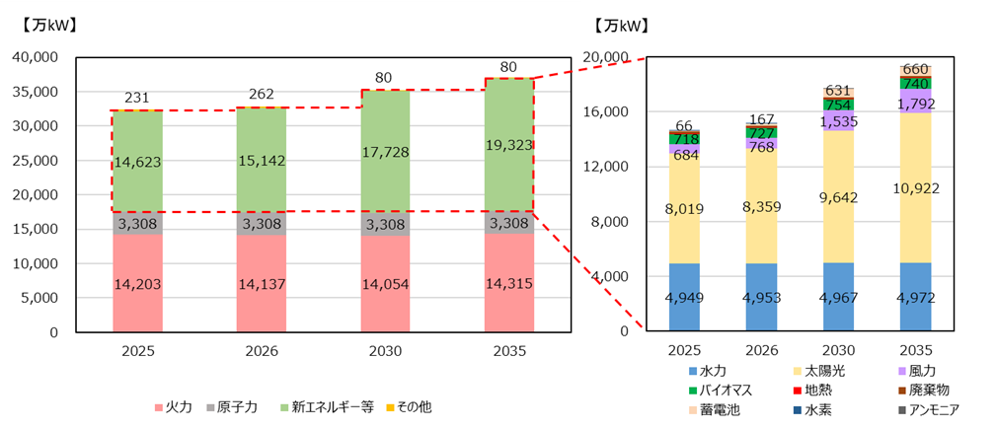
設備容量（全国合計） |  |  |  |  | 【万kW】
種類 |  | 2025 | 2026 | 2030 | 2035
火力 |  | 14,203 | 14,137 | 14,054 | 14,315
 | 石炭 | 5,138 | 5,104 | 4,590 | 4,558
 | ＬＮＧ | 7,845 | 7,903 | 8,380 | 8,697
 | 石油他 | 1,220 | 1,130 | 1,084 | 1,059
原子力 |  | 3,308 | 3,308 | 3,308 | 3,308
新エネルギー等 |  | 14,623 | 15,142 | 17,728 | 19,323
 | 一般水力 | 2,214 | 2,219 | 2,231 | 2,236
 | 揚水 | 2,734 | 2,734 | 2,736 | 2,736
 | 風力 | 684 | 768 | 1,535 | 1,792
 | 太陽光 | 8,019 | 8,359 | 9,642 | 10,922
 | 地熱 | 51 | 52 | 55 | 55
 | バイオマス | 718 | 727 | 754 | 740
 | 廃棄物 | 135 | 116 | 116 | 113
 | 蓄電池 | 66 | 167 | 631 | 660
 | 水素 | 0 | 0 | 0 | 15
 | アンモニア | 0 | 0 | 30 | 54
その他 |  | 231 | 262 | 80 | 80
合計 |  | 32,365 | 32,849 | 35,171 | 37,026

図３－２
エリア別の電源種別の設備容量比率（２０２５年度末） |  |  |  |  |  |  |  |  |  |  | [%]
 |  | 北海道 | 東北 | 東京 | 中部 | 北陸 | 関西 | 中国 | 四国 | 九州 | 沖縄
水力発電所 | 一般水力 | 8.9% | 8.7% | 4.3% | 6.4% | 23.9% | 9.4% | 4.6% | 7.6% | 5.0% | 0.1%
 | 揚水 | 5.6% | 1.2% | 12.1% | 8.7% | 1.0% | 12.1% | 9.6% | 4.9% | 6.3% | ー
火力発電所 | 石炭 | 18.4% | 21.5% | 10.3% | 11.4% | 25.6% | 12.3% | 24.9% | 32.2% | 18.2% | 34.0%
 | ＬＮＧ | 4.7% | 22.2% | 36.2% | 32.7% | 8.6% | 21.5% | 11.4% | 7.0% | 13.3% | 18.9%
 | 石油他 | 15.2% | 0.7% | 1.7% | 4.0% | 6.9% | 2.9% | 5.4% | 8.6% | 2.9% | 28.3%
原子力 |  | 14.5% | 7.3% | 9.7% | 7.5% | 16.3% | 18.3% | 3.7% | 6.9% | 11.3% | ー
新エネルギー等 | 風力 | 9.6% | 6.4% | 0.8% | 0.7% | 1.3% | 0.5% | 1.5% | 2.5% | 2.6% | 0.5%
 | 太陽光 | 17.1% | 26.5% | 22.6% | 25.7% | 13.0% | 19.6% | 32.9% | 26.2% | 35.2% | 15.3%
 | その他 新エネ | 5.4% | 4.6% | 1.7% | 2.0% | 3.0% | 2.3% | 5.5% | 3.7% | 4.4% | 2.9%
その他 |  | 0.6% | 0.7% | 0.6% | 0.9% | 0.3% | 0.9% | 0.6% | 0.3% | 0.8% | ー

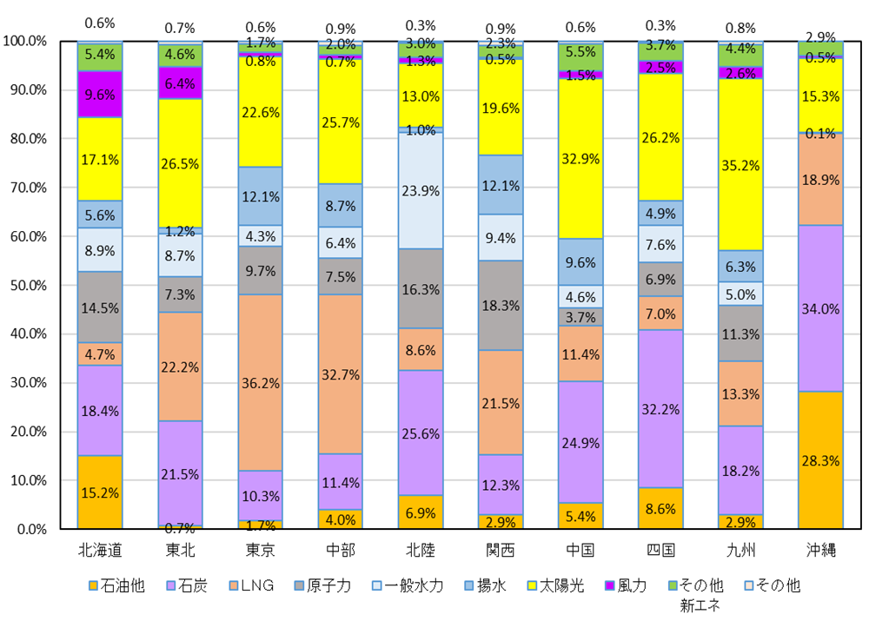

図３－３
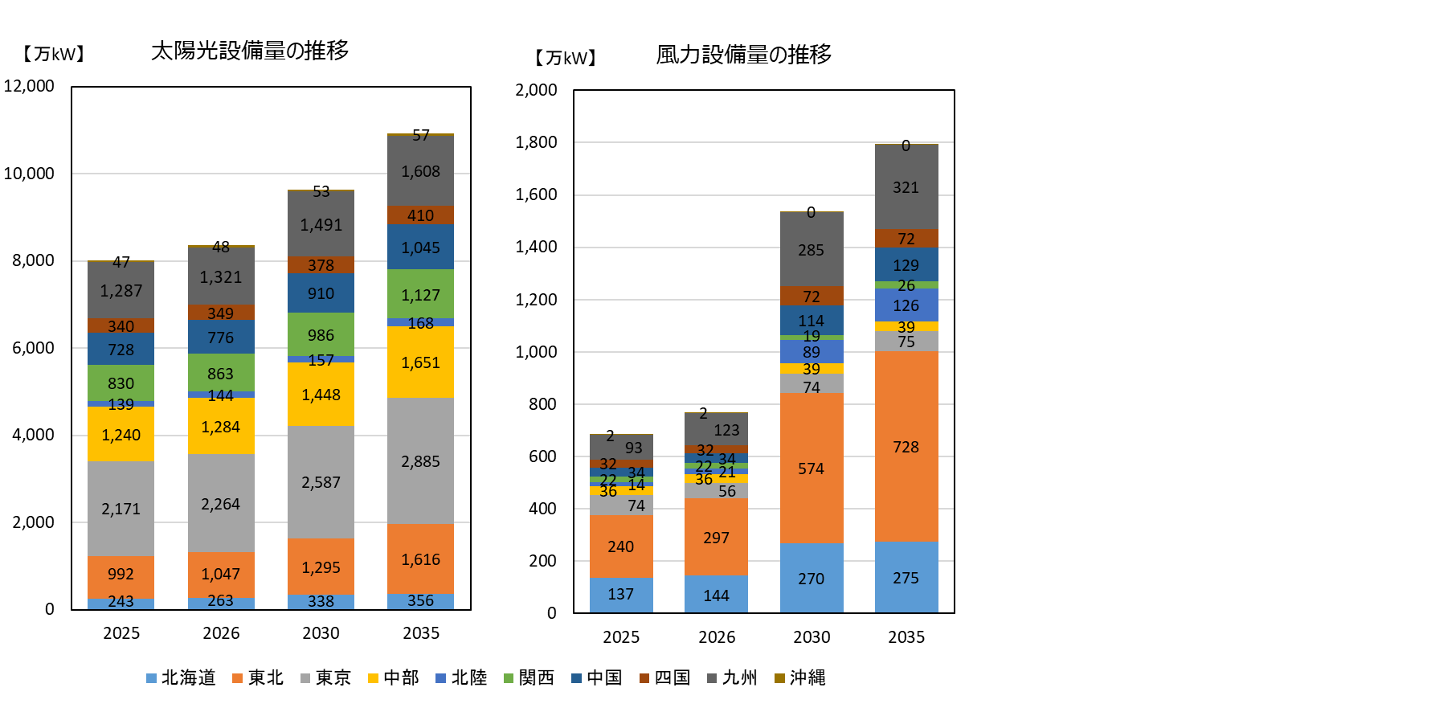
エリア別太陽光・風力設備容量の推移 |  |  |  |  | [万kW]
太陽光 |  | 2025 | 2026 | 2030 | 2035
 | 北海道 | 243 | 263 | 338 | 356
 | 東北 | 992 | 1,047 | 1,295 | 1,616
 | 東京 | 2,171 | 2,264 | 2,587 | 2,885
 | 中部 | 1,240 | 1,284 | 1,448 | 1,651
 | 北陸 | 139 | 144 | 157 | 168
 | 関西 | 830 | 863 | 986 | 1,127
 | 中国 | 728 | 776 | 910 | 1,045
 | 四国 | 340 | 349 | 378 | 410
 | 九州 | 1,287 | 1,321 | 1,491 | 1,608
 | 沖縄 | 47 | 48 | 53 | 57

 |  |  |  |  | [万kW]
風力 |  | 2025 | 2026 | 2030 | 2035
 | 北海道 | 137 | 144 | 270 | 275
 | 東北 | 240 | 297 | 574 | 728
 | 東京 | 74 | 56 | 74 | 75
 | 中部 | 36 | 36 | 39 | 39
 | 北陸 | 14 | 21 | 89 | 126
 | 関西 | 22 | 22 | 19 | 26
 | 中国 | 34 | 34 | 114 | 129
 | 四国 | 32 | 32 | 72 | 72
 | 九州 | 93 | 123 | 285 | 321
 | 沖縄 | 2 | 2 | 0 | 0

図３－４
火力発電の電源開発及び休廃止計画（設備量ベース、２０２６年度からの累計値）
2026年度供給計画 |  |  |  |  |  |  |  |  |  | 【万kW】
 | 2026 | 2027 | 2028 | 2029 | 2030 | 2031 | 2032 | 2033 | 2034 | 2035
石炭（新増設） | 0 | 0 | 0 | 0 | 0 | 0 | 0 | 0 | 0 | 0
ＬＮＧ（新増設） | 62 | 64 | 64 | 260 | 807 | 868 | 881 | 999 | 999 | 999
石油他（新増設） | 0 | 0 | 0 | 0 | 0 | 0 | 0 | 0 | 0 | 0
石炭（休廃止） | △ 25 | △ 45 | △ 186 | △ 398 | △ 552 | △ 552 | △ 577 | △ 577 | △ 577 | △ 577
ＬＮＧ（休廃止） | △ 241 | △ 241 | △ 428 | △ 568 | △ 608 | △ 608 | △ 608 | △ 608 | △ 608 | △ 608
石油他（休廃止） | △ 104 | △ 115 | △ 115 | △ 116 | △ 116 | △ 116 | △ 129 | △ 141 | △ 141 | △ 141
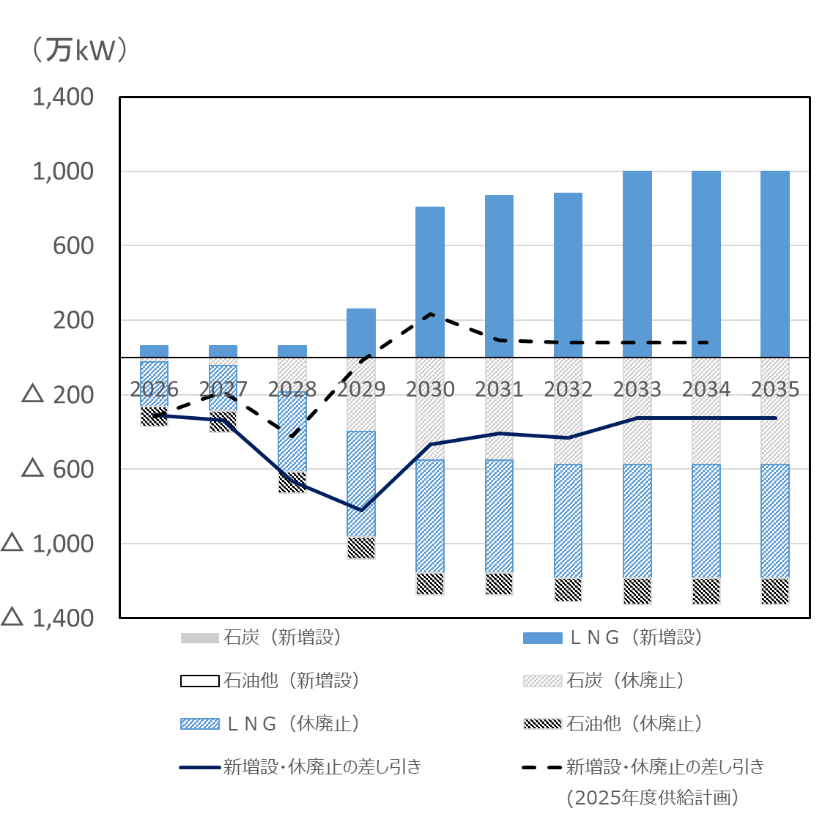
新増設・休廃止の差し引き | △ 308 | △ 337 | △ 666 | △ 823 | △ 469 | △ 407 | △ 432 | △ 326 | △ 326 | △ 326

新増設分
休廃止分

参考：2025年度供給計画 |  |  |  |  |  |  |  |  |  | 【万kW】
 | 2026 | 2027 | 2028 | 2029 | 2030 | 2031 | 2032 | 2033 | 2034 | 2035
石炭（新増設） | 0 | 0 | 0 | 0 | 0 | 0 | 0 | 0 | 0 | -
ＬＮＧ（新増設） | 62 | 62 | 62 | 371 | 805 | 805 | 820 | 820 | 820 | -
石油他（新増設） | 0 | 0 | 0 | 0 | 0 | 0 | 0 | 0 | 0 | -
石炭（休廃止） | △ 25 | △ 28 | △ 59 | △ 66 | △ 249 | △ 389 | △ 405 | △ 405 | △ 405 | -
ＬＮＧ（休廃止） | △ 352 | △ 216 | △ 427 | △ 321 | △ 321 | △ 321 | △ 321 | △ 321 | △ 321 | -
石油他（休廃止） | △ 1 | △ 1 | △ 1 | △ 3 | △ 3 | △ 3 | △ 15 | △ 15 | △ 15 | -
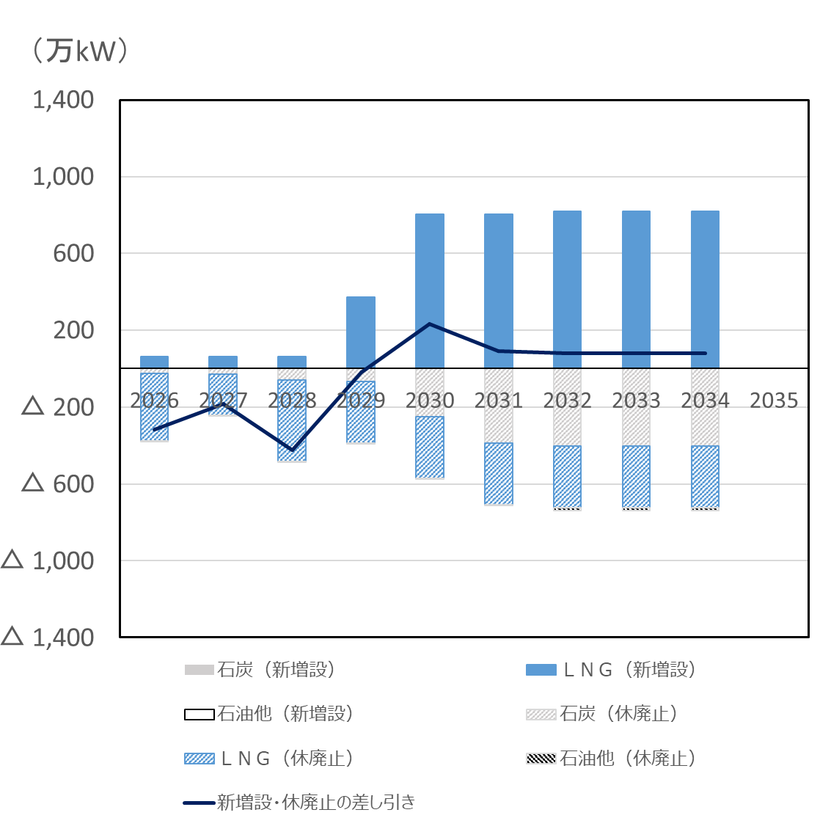
新増設・休廃止の差し引き | △ 316 | △ 183 | △ 424 | △ 18 | 232 | 92 | 79 | 79 | 79 | -

新増設分
休廃止分

図３－５
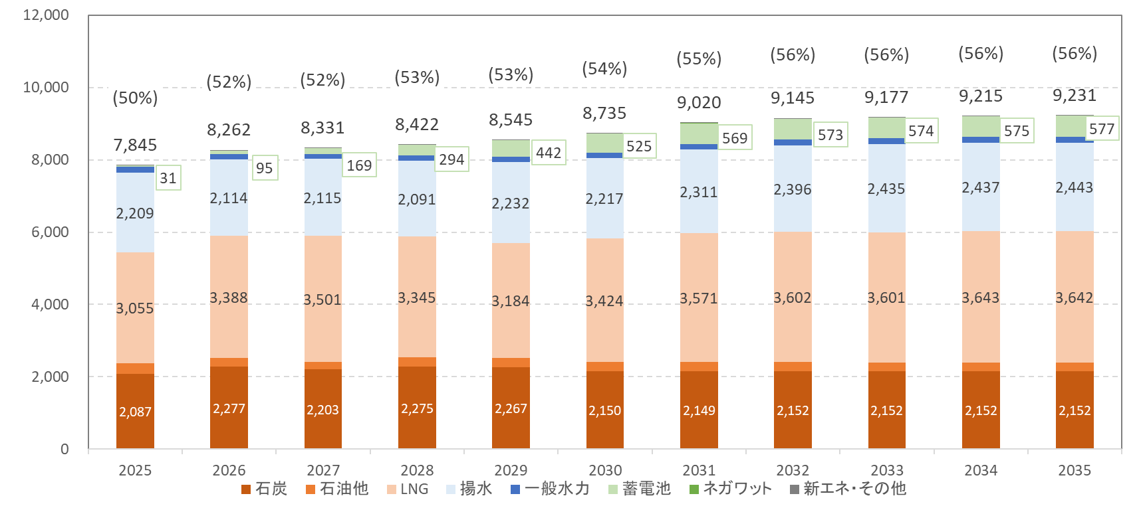
調整能力の推移(8月・全国合計) |  |  |  |  |  |  |  |  |  |  | [万kW]
 | 2025 | 2026 | 2027 | 2028 | 2029 | 2030 | 2031 | 2032 | 2033 | 2034 | 2035
一般水力 | 165 | 136 | 131 | 150 | 158 | 158 | 160 | 161 | 161 | 161 | 170
揚水 | 2,209 | 2,114 | 2,115 | 2,091 | 2,232 | 2,217 | 2,311 | 2,396 | 2,435 | 2,437 | 2,443
石炭 | 2,087 | 2,277 | 2,203 | 2,275 | 2,267 | 2,150 | 2,149 | 2,152 | 2,152 | 2,152 | 2,152
LNG | 3,055 | 3,388 | 3,501 | 3,345 | 3,184 | 3,424 | 3,571 | 3,602 | 3,601 | 3,643 | 3,642
石油他 | 293 | 244 | 206 | 261 | 255 | 254 | 254 | 254 | 247 | 240 | 240
蓄電池 | 31 | 95 | 169 | 294 | 442 | 525 | 569 | 573 | 574 | 575 | 577
ネガワット | 2 | 3 | 3 | 3 | 3 | 3 | 3 | 3 | 3 | 3 | 3
新エネ・その他 | 2 | 4 | 4 | 4 | 4 | 4 | 4 | 4 | 4 | 4 | 4
合計 | 7,845 | 8,262 | 8,331 | 8,422 | 8,545 | 8,735 | 9,020 | 9,145 | 9,177 | 9,215 | 9,231
需要比率 | 50% | 52% | 52% | 53% | 53% | 54% | 55% | 56% | 56% | 56% | 56%

 |  |  |  |  |  |  |  |  |  |  |  | ※発電事業者・小売電気事業者・特定卸供給事業者から提出された「調整力に関する計画書」を対象に集計
 |  |  |  |  |  |  |  |  |  |  |  | 括弧内は全国の最大3日平均電力（離島除き）に対する比率

図３－６
２０２５年度のエリア別発電電力量（送電端）の比率 |  |  |  |  |  |  |  |  |  |  | [%]
 |  | 北海道 | 東北 | 東京 | 中部 | 北陸 | 関西 | 中国 | 四国 | 九州 | 沖縄
水力発電所 | 一般水力 | 13.4% | 9.7% | 4.8% | 9.3% | 26.8% | 9.8% | 5.2% | 7.1% | 4.4% | 0.1%
 | 揚水 | 1.5% | 0.1% | 1.7% | 1.1% | 0.1% | 1.1% | 1.8% | 0.9% | 1.7% | ー
火力発電所 | 石炭 | 41.3% | 35.7% | 22.0% | 24.7% | 51.1% | 18.6% | 44.5% | 51.4% | 29.9% | 57.5%
 | ＬＮＧ | 7.8% | 27.2% | 55.4% | 46.4% | 8.8% | 24.7% | 11.4% | 4.7% | 8.8% | 20.9%
 | 石油他 | 4.6% | 0.5% | 2.4% | 0.6% | 1.8% | 0.3% | 2.3% | 1.8% | 3.7% | 10.0%
原子力 |  | ー | 4.5% | 0.4% | ー | ー | 34.4% | 9.4% | 16.0% | 27.9% | ー
新エネルギー等 | 風力 | 10.0% | 4.1% | 0.6% | 0.8% | 0.7% | 0.3% | 0.7% | 1.7% | 1.2% | 0.3%
 | 太陽光 | 10.3% | 10.1% | 10.4% | 13.0% | 5.2% | 7.5% | 14.0% | 10.7% | 14.4% | 5.8%
 | その他 新エネ | 11.1% | 8.2% | 2.3% | 4.1% | 5.6% | 3.3% | 10.8% | 5.6% | 8.1% | 5.5%
その他 |  | 0.1% | 0.0% | 0.0% | 0.0% | 0.0% | 0.0% | 0.0% | 0.1% | 0.0% | ー

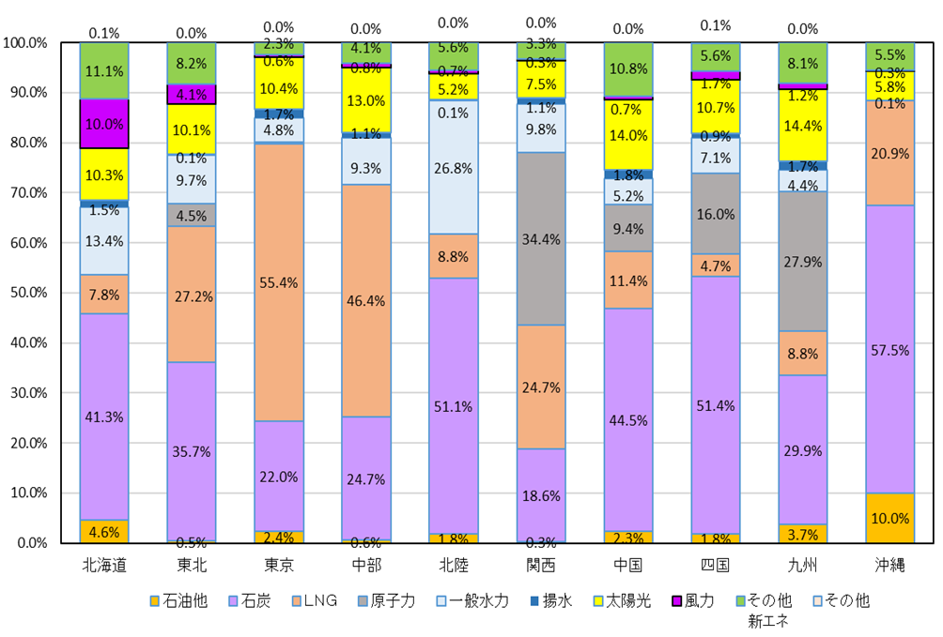

表・図３－７
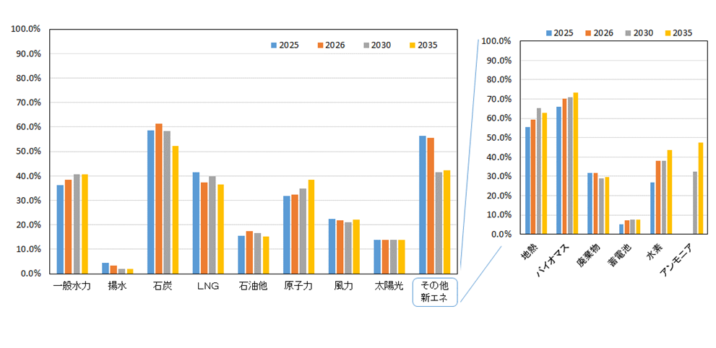
設備利用率の推移（全国合計） |  |  |  |  | [%]
種類 |  | 2025 | 2026 | 2030 | 2035
水力 |  | 18.8% | 19.1% | 19.4% | 19.4%
 | 一般水力 | 36.3% | 38.5% | 40.6% | 40.7%
 | 揚水 | 4.5% | 3.5% | 2.1% | 2.1%
火力 |  | 45.5% | 44.4% | 44.0% | 40.0%
 | 石炭 | 58.5% | 61.4% | 58.3% | 52.2%
 | ＬＮＧ | 41.6% | 37.4% | 39.8% | 36.6%
 | 石油他 | 15.5% | 17.4% | 16.5% | 15.2%
原子力 |  | 31.7% | 32.3% | 34.9% | 38.4%
新エネルギー等 |  | 18.7% | 18.8% | 18.1% | 18.1%
 | 風力 | 22.5% | 21.9% | 21.1% | 22.2%
 | 太陽光 | 13.8% | 13.8% | 13.8% | 13.7%
 | 地熱 | 55.5% | 59.5% | 65.1% | 62.8%
 | バイオマス | 65.8% | 70.2% | 70.8% | 73.4%
 | 廃棄物 | 31.7% | 31.7% | 28.9% | 29.4%
 | 蓄電池 | 5.1% | 7.1% | 7.4% | 7.5%
 | 水素 | 26.6% | 38.1% | 38.1% | 43.7%
 | アンモニア | ー | ー | 32.2% | 47.4%

図４－２
鉄塔(66kV～500kV)の経年分布 |  |  | 一般送配電事業者10社の設備（2020年度末時点）
[基]
設備量合計 | 製造年度
 | 1900 | 1901 | 1902 | 1903 | 1904 | 1905 | 1906 | 1907 | 1908 | 1909 | 1910 | 1911 | 1912 | 1913 | 1914 | 1915 | 1916 | 1917 | 1918 | 1919 | 1920 | 1921 | 1922 | 1923 | 1924 | 1925 | 1926 | 1927 | 1928 | 1929 | 1930 | 1931 | 1932 | 1933 | 1934 | 1935 | 1936 | 1937 | 1938 | 1939 | 1940 | 1941 | 1942 | 1943 | 1944 | 1945 | 1946 | 1947 | 1948 | 1949 | 1950 | 1951 | 1952 | 1953 | 1954 | 1955 | 1956 | 1957 | 1958 | 1959 | 1960 | 1961 | 1962 | 1963 | 1964 | 1965 | 1966 | 1967 | 1968 | 1969 | 1970 | 1971 | 1972 | 1973 | 1974 | 1975 | 1976 | 1977 | 1978 | 1979 | 1980 | 1981 | 1982 | 1983 | 1984 | 1985 | 1986 | 1987 | 1988 | 1989 | 1990 | 1991 | 1992 | 1993 | 1994 | 1995 | 1996 | 1997 | 1998 | 1999 | 2000 | 2001 | 2002 | 2003 | 2004 | 2005 | 2006 | 2007 | 2008 | 2009 | 2010 | 2011 | 2012 | 2013 | 2014 | 2015 | 2016 | 2017 | 2018 | 2019 | 2020
228,014 | 0 | 0 | 0 | 0 | 0 | 0 | 0 | 0 | 0 | 0 | 0 | 0 | 0 | 0 | 277 | 0 | 0 | 0 | 0 | 83 | 136 | 190 | 614 | 1,277 | 419 | 462 | 655 | 877 | 446 | 1,469 | 745 | 79 | 93 | 203 | 98 | 541 | 283 | 550 | 262 | 236 | 442 | 212 | 223 | 162 | 60 | 109 | 9 | 53 | 0 | 200 | 233 | 419 | 844 | 1,152 | 1,297 | 557 | 781 | 1,351 | 1,390 | 1,280 | 2,150 | 2,296 | 2,448 | 3,045 | 2,082 | 3,084 | 3,023 | 3,744 | 4,167 | 6,006 | 5,772 | 6,480 | 7,368 | 6,993 | 6,638 | 5,379 | 4,460 | 5,669 | 5,090 | 6,745 | 5,457 | 8,062 | 5,350 | 4,992 | 3,813 | 3,808 | 4,502 | 4,252 | 4,486 | 4,104 | 3,842 | 3,889 | 4,514 | 4,787 | 3,685 | 3,920 | 3,490 | 3,252 | 3,466 | 3,238 | 2,522 | 2,529 | 1,641 | 1,409 | 1,013 | 901 | 1,227 | 1,241 | 1,142 | 1,145 | 1,040 | 1,439 | 980 | 851 | 1,392 | 1,199 | 1,123 | 1,324 | 1,213 | 1,120 | 1,246

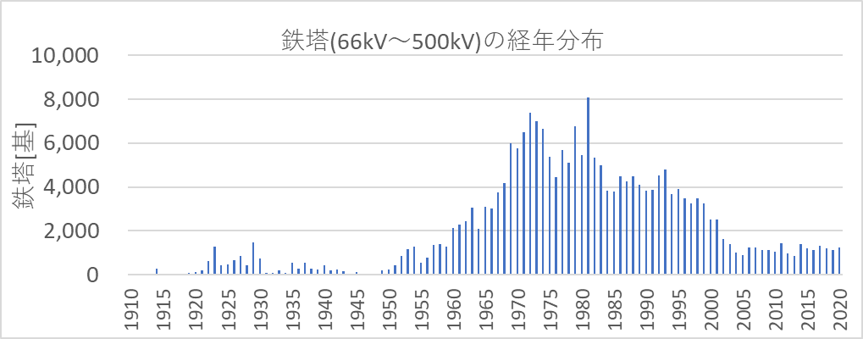

図４－３
変圧器(66kV～500kV,油入)の経年分布 |  |  | 一般送配電事業者10社の設備（2020年度末時点）
[台]
設備量合計 | 製造年度
 | 1900 | 1901 | 1902 | 1903 | 1904 | 1905 | 1906 | 1907 | 1908 | 1909 | 1910 | 1911 | 1912 | 1913 | 1914 | 1915 | 1916 | 1917 | 1918 | 1919 | 1920 | 1921 | 1922 | 1923 | 1924 | 1925 | 1926 | 1927 | 1928 | 1929 | 1930 | 1931 | 1932 | 1933 | 1934 | 1935 | 1936 | 1937 | 1938 | 1939 | 1940 | 1941 | 1942 | 1943 | 1944 | 1945 | 1946 | 1947 | 1948 | 1949 | 1950 | 1951 | 1952 | 1953 | 1954 | 1955 | 1956 | 1957 | 1958 | 1959 | 1960 | 1961 | 1962 | 1963 | 1964 | 1965 | 1966 | 1967 | 1968 | 1969 | 1970 | 1971 | 1972 | 1973 | 1974 | 1975 | 1976 | 1977 | 1978 | 1979 | 1980 | 1981 | 1982 | 1983 | 1984 | 1985 | 1986 | 1987 | 1988 | 1989 | 1990 | 1991 | 1992 | 1993 | 1994 | 1995 | 1996 | 1997 | 1998 | 1999 | 2000 | 2001 | 2002 | 2003 | 2004 | 2005 | 2006 | 2007 | 2008 | 2009 | 2010 | 2011 | 2012 | 2013 | 2014 | 2015 | 2016 | 2017 | 2018 | 2019 | 2020
14,154 | 0 | 0 | 0 | 0 | 0 | 0 | 0 | 0 | 0 | 0 | 0 | 0 | 0 | 0 | 0 | 0 | 0 | 0 | 0 | 0 | 0 | 0 | 0 | 0 | 0 | 0 | 2 | 4 | 0 | 0 | 0 | 0 | 0 | 0 | 1 | 0 | 0 | 0 | 0 | 0 | 0 | 0 | 0 | 1 | 1 | 0 | 0 | 0 | 0 | 1 | 0 | 0 | 0 | 0 | 0 | 3 | 3 | 6 | 4 | 7 | 8 | 12 | 15 | 12 | 21 | 44 | 81 | 79 | 101 | 154 | 234 | 275 | 272 | 312 | 315 | 178 | 280 | 325 | 410 | 379 | 340 | 252 | 183 | 130 | 216 | 279 | 401 | 383 | 366 | 356 | 486 | 565 | 534 | 473 | 316 | 282 | 298 | 267 | 244 | 187 | 191 | 163 | 117 | 82 | 81 | 96 | 109 | 154 | 203 | 205 | 210 | 214 | 235 | 262 | 205 | 246 | 261 | 260 | 263 | 256 | 243

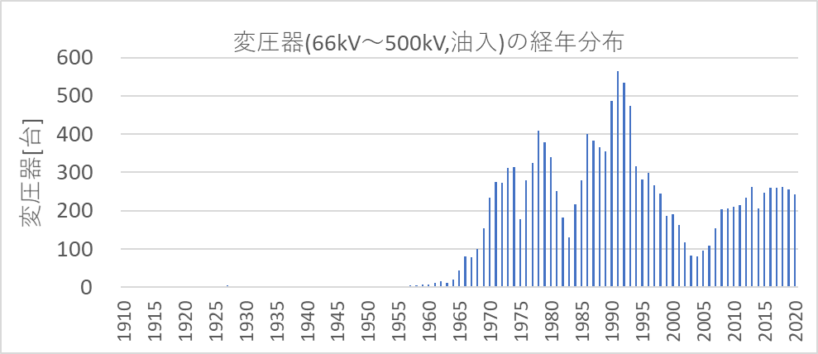

図４－４
コンクリート柱(6.6kV以下)の経年分布 |  |  | 一般送配電事業者10社の設備（2020年度末時点）
[本]
設備量合計 | 製造年度
 | 1900 | 1901 | 1902 | 1903 | 1904 | 1905 | 1906 | 1907 | 1908 | 1909 | 1910 | 1911 | 1912 | 1913 | 1914 | 1915 | 1916 | 1917 | 1918 | 1919 | 1920 | 1921 | 1922 | 1923 | 1924 | 1925 | 1926 | 1927 | 1928 | 1929 | 1930 | 1931 | 1932 | 1933 | 1934 | 1935 | 1936 | 1937 | 1938 | 1939 | 1940 | 1941 | 1942 | 1943 | 1944 | 1945 | 1946 | 1947 | 1948 | 1949 | 1950 | 1951 | 1952 | 1953 | 1954 | 1955 | 1956 | 1957 | 1958 | 1959 | 1960 | 1961 | 1962 | 1963 | 1964 | 1965 | 1966 | 1967 | 1968 | 1969 | 1970 | 1971 | 1972 | 1973 | 1974 | 1975 | 1976 | 1977 | 1978 | 1979 | 1980 | 1981 | 1982 | 1983 | 1984 | 1985 | 1986 | 1987 | 1988 | 1989 | 1990 | 1991 | 1992 | 1993 | 1994 | 1995 | 1996 | 1997 | 1998 | 1999 | 2000 | 2001 | 2002 | 2003 | 2004 | 2005 | 2006 | 2007 | 2008 | 2009 | 2010 | 2011 | 2012 | 2013 | 2014 | 2015 | 2016 | 2017 | 2018 | 2019 | 2020
21,326,290 | 0 | 0 | 0 | 0 | 0 | 0 | 0 | 0 | 0 | 0 | 0 | 0 | 0 | 0 | 0 | 0 | 0 | 0 | 0 | 0 | 0 | 0 | 0 | 0 | 0 | 2 | 0 | 0 | 0 | 0 | 0 | 0 | 0 | 0 | 0 | 0 | 0 | 0 | 1 | 1 | 20 | 9 | 11 | 12 | 12 | 27 | 25 | 28 | 21 | 29 | 524 | 462 | 177 | 274 | 1,654 | 3,152 | 5,416 | 6,040 | 6,649 | 9,988 | 19,730 | 27,990 | 26,554 | 44,935 | 68,173 | 93,912 | 111,440 | 137,186 | 157,701 | 188,786 | 196,000 | 217,070 | 250,302 | 320,927 | 308,736 | 276,946 | 322,467 | 387,688 | 538,057 | 581,758 | 566,903 | 608,101 | 591,896 | 597,588 | 630,843 | 582,681 | 624,440 | 599,241 | 579,477 | 542,390 | 509,476 | 514,794 | 527,802 | 533,368 | 528,113 | 525,791 | 518,301 | 493,542 | 453,674 | 445,818 | 410,931 | 362,830 | 341,229 | 314,645 | 311,333 | 317,751 | 318,320 | 313,018 | 301,076 | 277,810 | 272,447 | 272,907 | 252,550 | 263,882 | 267,509 | 256,345 | 250,786 | 239,226 | 226,594 | 240,197 | 229,773

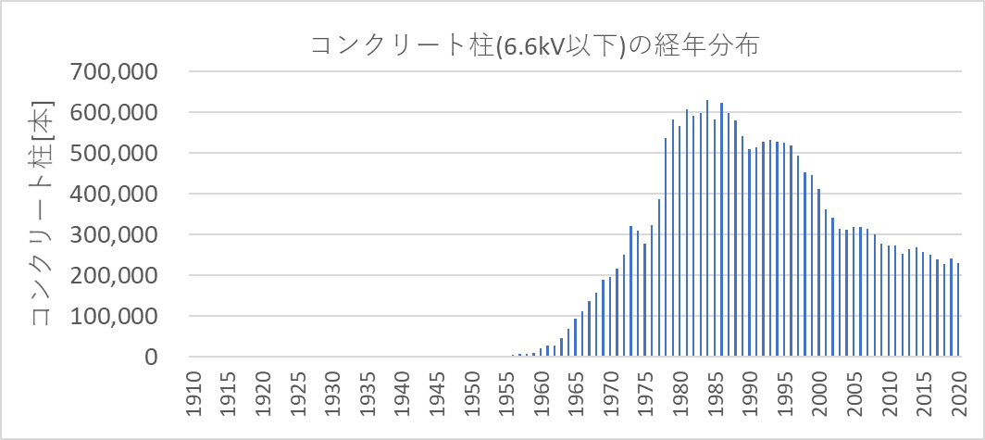

図５－１・２
エリア外との取引電力 |  |  |  |  |  |  |  |  | [万kW] | エリア外との取引電力の需要電力に対する比率 |  |  |  |  |  |  |  |  | [%]
 | 北海道 | 東北 | 東京 | 中部 | 北陸 | 関西 | 中国 | 四国 | 九州 |  | 北海道 | 東北 | 東京 | 中部 | 北陸 | 関西 | 中国 | 四国 | 九州
北海道 |  | -4 | 0 |  | 0 | 4 |  |  | -1 | 北海道 |  | -0.3% | 0.0% |  | 0.0% | 0.2% |  |  | 0.0%
東北 | 4 |  | 305 | 1 | 1 | 1 | -2 |  | 0 | 東北 | 1.0% |  | 5.5% | 0.1% | 0.2% | 0.0% | -0.2% |  | 0.0%
東京 | 0 | -305 |  | 7 | -27 | 37 | -3 | 0 | 0 | 東京 | 0.0% | -23.5% |  | 0.3% | -5.7% | 1.4% | -0.3% | 0.0% | 0.0%
中部 |  | -1 | -7 |  | 1 | 126 | -3 | -42 | -2 | 中部 |  | -0.1% | -0.1% |  | 0.1% | 4.7% | -0.3% | -9.0% | -0.1%
北陸 | 0 | -1 | 27 | -1 |  | -41 | -2 | 0 |  | 北陸 | 0.0% | -0.1% | 0.5% | 0.0% |  | -1.5% | -0.2% | 0.0%
関西 | -4 | -1 | -37 | -126 | 41 |  | -18 | -141 | 69 | 関西 | -1.1% | 0.0% | -0.7% | -5.3% | 8.9% |  | -1.8% | -30.1% | 4.3%
中国 |  | 2 | 3 | 3 | 2 | 18 |  | -29 | -52 | 中国 |  | 0.1% | 0.1% | 0.1% | 0.4% | 0.7% |  | -6.2% | -3.3%
四国 |  |  | 0 | 42 | 0 | 141 | 29 |  | -26 | 四国 |  |  | 0.0% | 1.8% | 0.0% | 5.2% | 2.9% |  | -1.6%
九州 | 1 | 0 | 0 | 2 |  | -69 | 52 | 26 |  | 九州 | 0.1% | 0.0% | 0.0% | 0.1% |  | -2.6% | 5.2% | 5.5%
送受合計 | 0 | -310 | 290 | -70 | 18 | 217 | 55 | -187 | -12 | 送受合計 | 0.0% | -23.9% | 5.3% | -3.0% | 3.9% | 8.1% | 5.5% | -39.9% | -0.8%
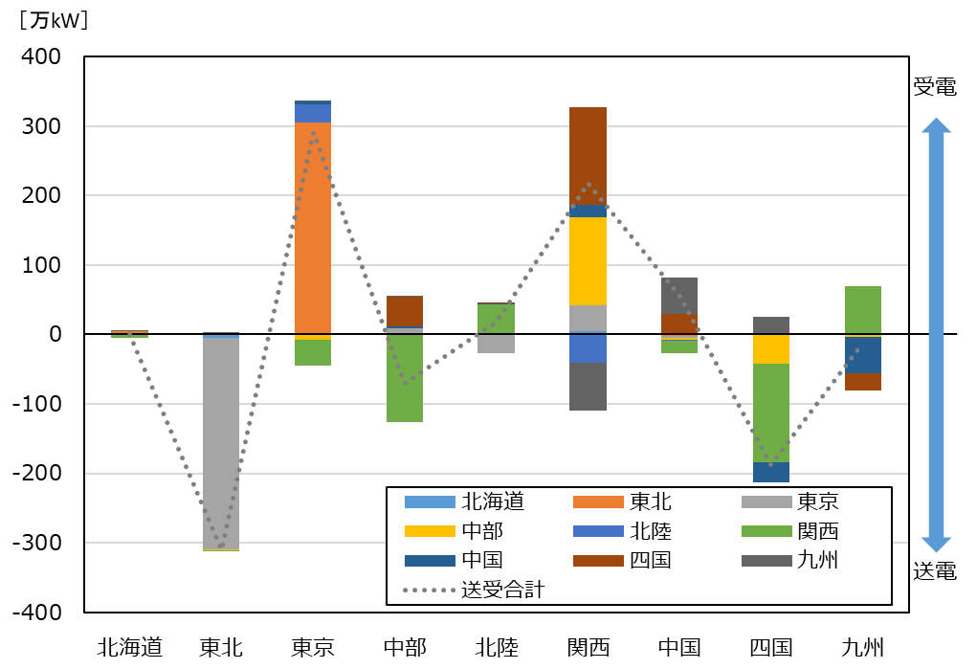
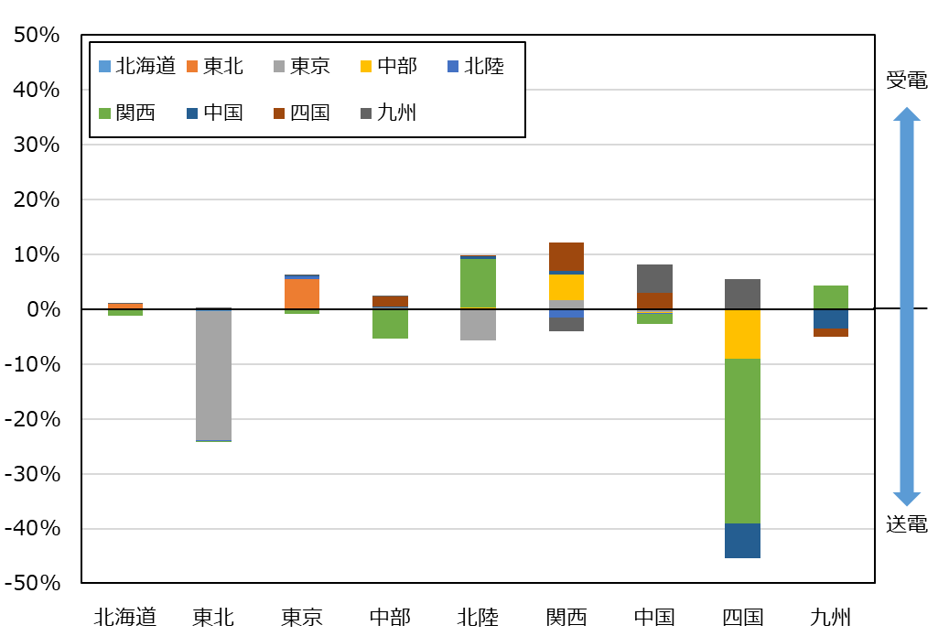

図５－３・４
川田
エリア外との取引電力量 |  |  |  |  |  |  |  |  | [億kWh] | エリア外との取引電力量の需要電力量に対する比率 |  |  |  |  |  |  |  |  | [%]
 | 北海道 | 東北 | 東京 | 中部 | 北陸 | 関西 | 中国 | 四国 | 九州 |  | 北海道 | 東北 | 東京 | 中部 | 北陸 | 関西 | 中国 | 四国 | 九州
北海道 |  | -3 | 0 |  | 0 | 3 |  |  | 0 | 北海道 |  | -0.4% | 0.0% |  | 0.1% | 0.2% |  |  | -0.1%
東北 | 3 |  | 197 | 1 | 1 | 1 | -1 |  | 0 | 東北 | 1.0% |  | 7.3% | 0.1% | 0.2% | 0.1% | -0.1% |  | 0.0%
東京 | 0 | -197 |  | 5 | -11 | 29 | -2 | 0 | 0 | 東京 | -0.1% | -25.1% |  | 0.4% | -4.3% | 2.1% | -0.3% | -0.1% | 0.0%
中部 |  | -1 | -5 |  | 0 | 88 | -2 | -26 | -2 | 中部 |  | -0.2% | -0.2% |  | 0.2% | 6.4% | -0.4% | -10.6% | -0.2%
北陸 | 0 | -1 | 11 | 0 |  | -37 | -1 | 0 |  | 北陸 | -0.1% | -0.1% | 0.4% | 0.0% |  | -2.7% | -0.2% | 0.0%
関西 | -3 | -1 | -29 | -88 | 37 |  | -6 | -112 | 53 | 関西 | -1.1% | -0.1% | -1.1% | -6.9% | 13.8% |  | -1.0% | -45.3% | 6.3%
中国 |  | 1 | 2 | 2 | 1 | 6 |  | -18 | -30 | 中国 |  | 0.1% | 0.1% | 0.2% | 0.3% | 0.4% |  | -7.5% | -3.5%
四国 |  |  | 0 | 26 | 0 | 112 | 18 |  | -13 | 四国 |  |  | 0.0% | 2.0% | 0.0% | 8.1% | 3.3% |  | -1.5%
九州 | 0 | 0 | 0 | 2 |  | -53 | 30 | 13 |  | 九州 | 0.1% | 0.0% | 0.0% | 0.2% |  | -3.9% | 5.4% | 5.1%
送受合計 | 0 | -202 | 178 | -52 | 28 | 148 | 37 | -144 | 8 | 送受合計 | -0.1% | -25.7% | 6.6% | -4.1% | 10.4% | 10.7% | 6.7% | -58.3% | 0.9%
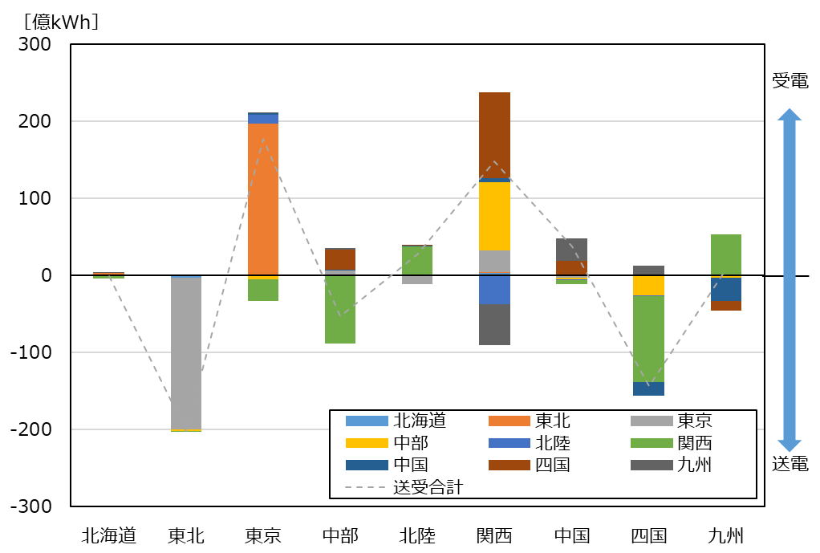
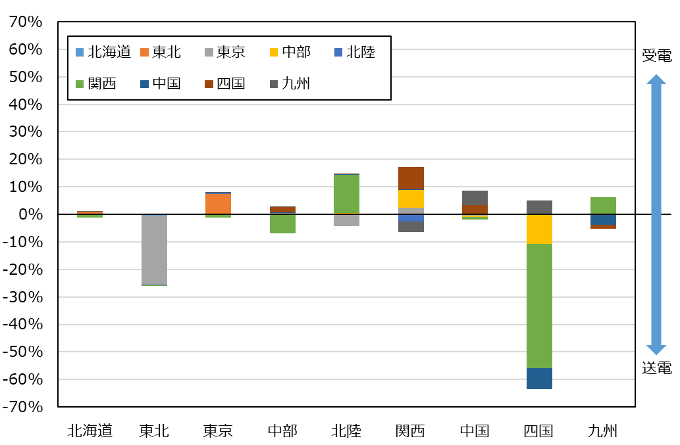

図６－１・２
事業規模（需要電力）別の小売電気事業者数 |  |  |  |  | 事業規模（需要電力）別の需要電力（積算）
 | 2025年度 | 2026年度 | 2030年度 | 2035年度 |  | 2025年度 | 2026年度 | 2030年度 | 2035年度
100万kW未満 | 730 | 730 | 730 | 728 | 100万kW未満 | 2,391 | 2,418 | 2,861 | 3,245
100万kW以上1000万kW未満 | 17 | 16 | 16 | 17 | 100万kW以上1000万kW未満 | 4,921 | 3,908 | 4,555 | 4,048
1000万kW以上 | 4 | 5 | 5 | 6 | 1000万kW以上 | 9,050 | 8,971 | 9,297 | 10,754

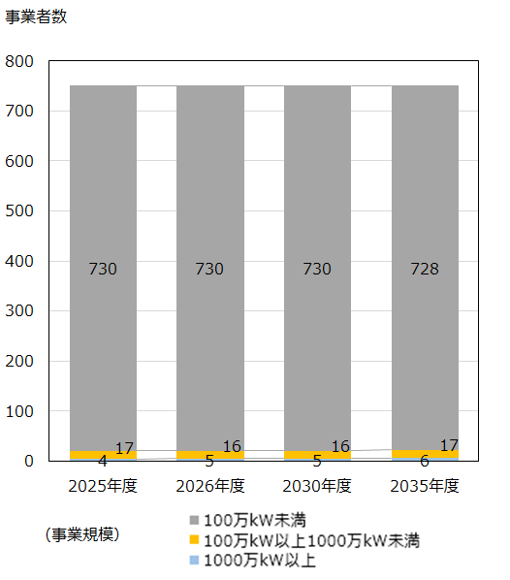
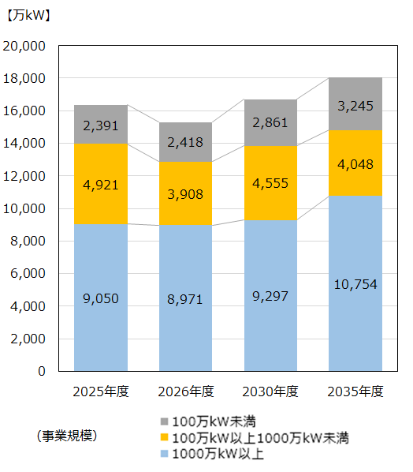

図６－３・４
事業規模（需要電力量）別の小売電気事業者数 |  |  |  |  | 事業規模（需要電力量）別の需要電力量（積算）
 | 2025年度 | 2026年度 | 2030年度 | 2035年度 |  | 2025年度 | 2026年度 | 2030年度 | 2035年度
10億kWh未満 | 700 | 704 | 697 | 691 | 10億kWh未満 | 459 | 512 | 528 | 532
10億kWh以上100億kWh未満 | 40 | 36 | 40 | 46 | 10億kWh以上100億kWh未満 | 1,245 | 1,216 | 1,145 | 1,302
100億kWh以上 | 11 | 11 | 14 | 14 | 100億kWh以上 | 6,942 | 6,558 | 7,320 | 7,881

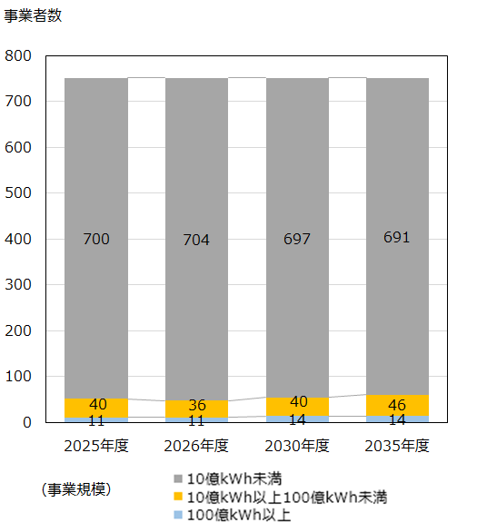
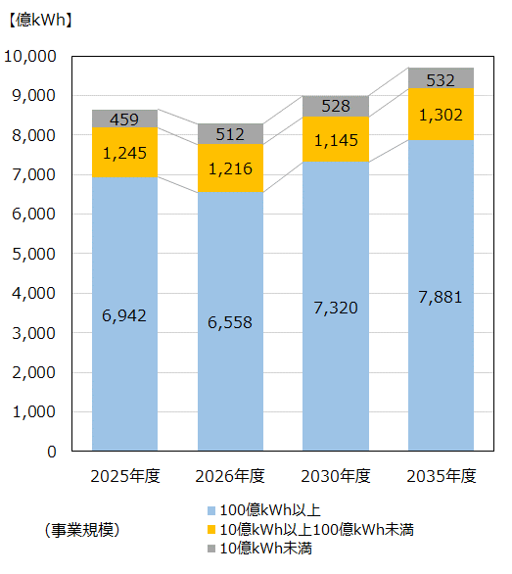

図６－５
事業エリア数毎の小売電気事業者比率・事業者数 |  |  |  |  |  |  |  |  |  |  | 上段：[者]，下段：[%]
 | 1エリア | 2エリア | 3エリア | 4エリア | 5エリア | 6エリア | 7エリア | 8エリア | 9エリア | 10エリア | 0エリア※
事業者数 | 277 | 55 | 27 | 19 | 19 | 18 | 14 | 19 | 115 | 15 | 173
比率 | 37 | 7 | 4 | 3 | 3 | 2 | 2 | 3 | 15 | 2 | 23

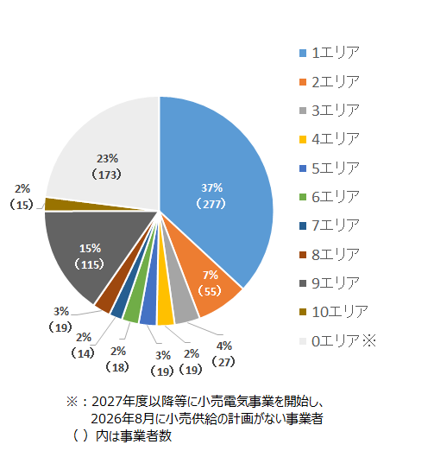

図６－6
各エリアで事業を展開する小売電気事業者数 |  |  |  |  |  |  |  |  |  |  | [者]
 | 北海道 | 東北 | 東京 | 中部 | 北陸 | 関西 | 中国 | 四国 | 九州 | 沖縄 | 全国計
2025年度事業者数（2025供給計画） | 176 | 245 | 344 | 257 | 150 | 236 | 215 | 169 | 237 | 20 | 694
2026年度事業者数（2026供給計画） | 194 | 262 | 360 | 271 | 161 | 252 | 225 | 179 | 257 | 21 | 751
差 | 18 | 17 | 16 | 14 | 11 | 16 | 10 | 10 | 20 | 1 | 57

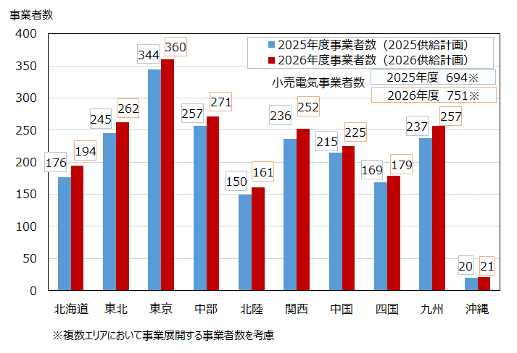

図６－7
小売電気事業者の確保済供給力（８月、送電端） |  |  |  |  |  |  |  |  |  | [万kW]
 | 2026 | 2027 | 2028 | 2029 | 2030 | 2031 | 2032 | 2033 | 2034 | 2035
需要電力（全国計） | 15,963 | 16,001 | 16,052 | 16,148 | 16,244 | 16,312 | 16,365 | 16,421 | 16,444 | 16,460
小売確保済供給力 | 11,305 | 7,392 | 6,598 | 5,972 | 5,584 | 5,542 | 5,473 | 5,454 | 5,424 | 5,370
小売確保済供給力(旧一般電気事業者等※1) | 8,985 | 5,287 | 4,490 | 3,916 | 3,503 | 3,439 | 3,363 | 3,338 | 3,286 | 3,218
小売確保済供給力(その他小売電気事業者) | 2,320 | 2,105 | 2,108 | 2,056 | 2,081 | 2,103 | 2,110 | 2,116 | 2,138 | 2,152
小売確保済供給力比率 | 71% | 46% | 41% | 37% | 34% | 34% | 33% | 33% | 33% | 33%
小売確保済供給力比率(旧一般電気事業者等※1) | 56% | 33% | 28% | 24% | 22% | 21% | 21% | 20% | 20% | 20%
小売確保済供給力比率(その他小売電気事業者) | 15% | 13% | 13% | 13% | 13% | 13% | 13% | 13% | 13% | 13%

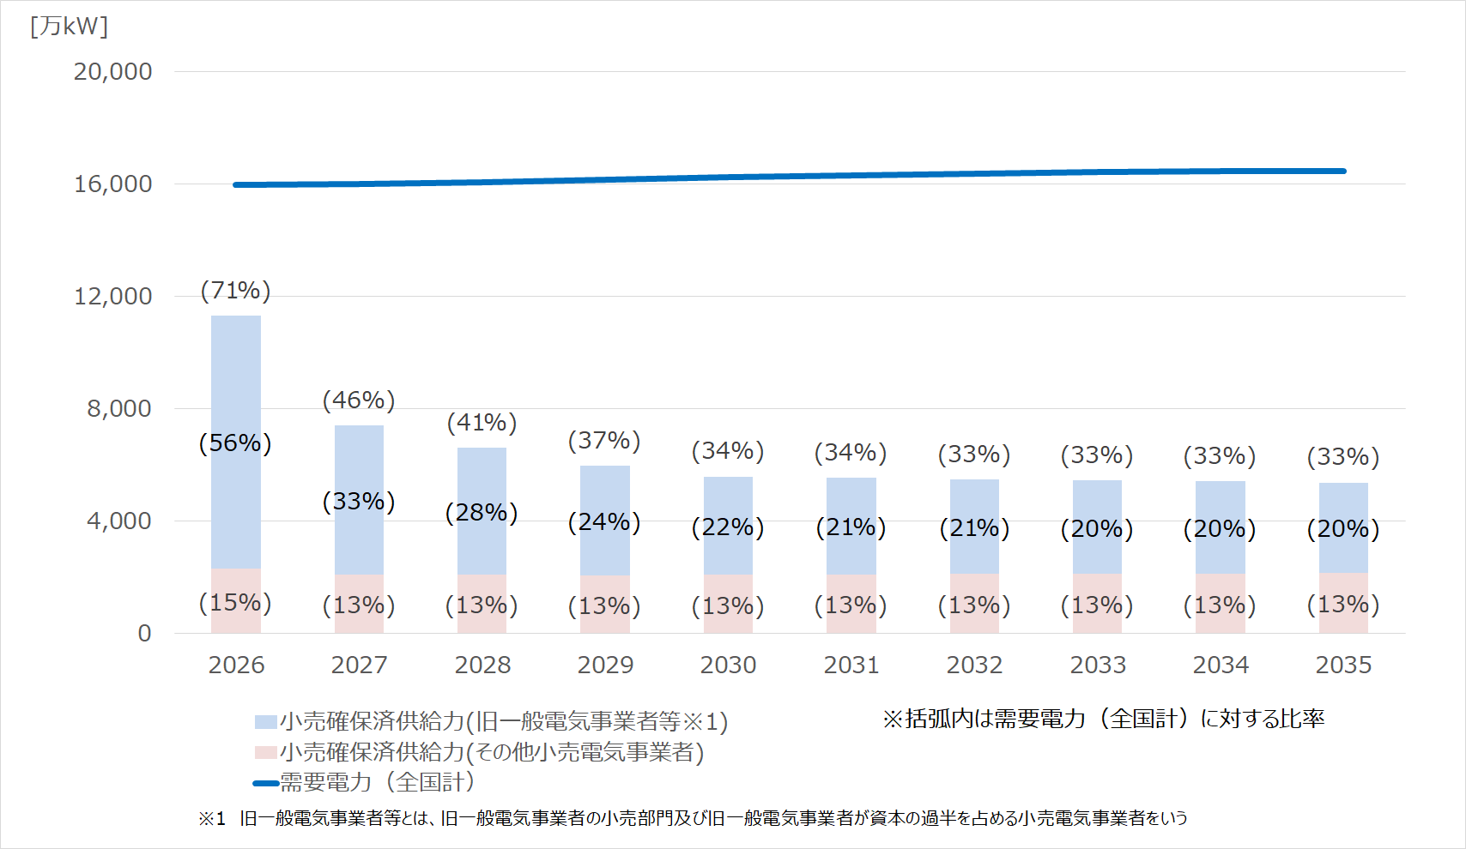

図６－８・９
事業規模（供給電力）別の発電事業者数 |  |  |  |  | 事業規模（供給電力）別の供給電力（積算）
 | 2025年度 | 2026年度 | 2030年度 | 2035年度 |  | 2025年度 | 2026年度 | 2030年度 | 2035年度
100万kW未満 | 1,281 | 1,279 | 1,277 | 1,277 | 100万kW未満 | 2,479 | 2,690 | 2,865 | 2,991
100万kW以上1000万kW未満 | 13 | 15 | 17 | 17 | 100万kW以上1000万kW未満 | 4,053 | 4,202 | 4,603 | 5,099
1000万kW以上 | 5 | 5 | 5 | 5 | 1000万kW以上 | 9,795 | 9,997 | 9,697 | 9,940

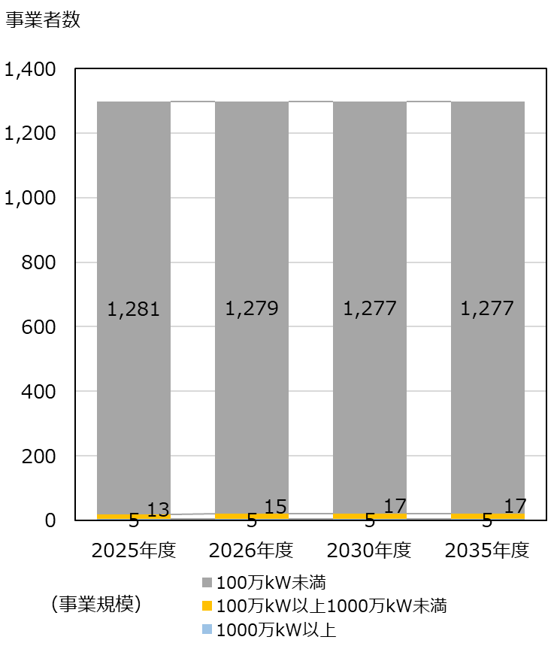
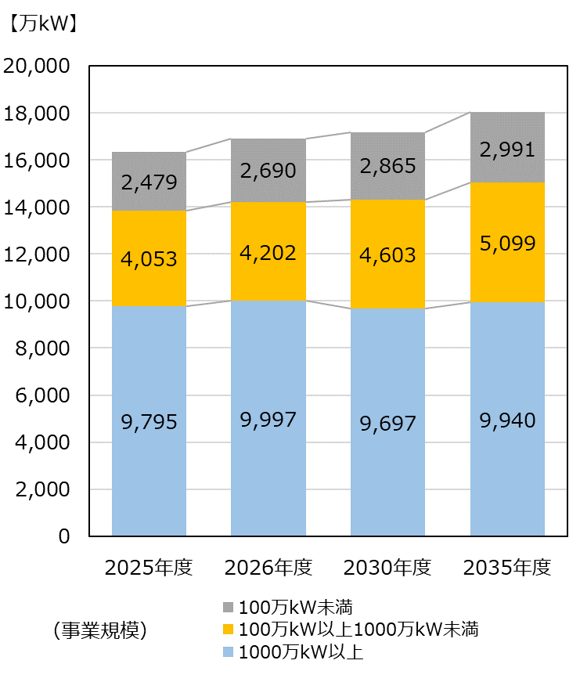

図６－１０・１１
事業規模（供給電力量）別の発電事業者数 |  |  |  |  | 事業規模（供給電力量）別の供給電力量（積算）
 | 2025年度 | 2026年度 | 2030年度 | 2035年度 |  | 2025年度 | 2026年度 | 2030年度 | 2035年度
10億kWh未満 | 1,254 | 1,253 | 1,249 | 1,249 | 10億kWh未満 | 952 | 1,037 | 1,169 | 1,174
10億kWh以上100億kWh未満 | 34 | 34 | 39 | 39 | 10億kWh以上100億kWh未満 | 1,119 | 1,222 | 1,483 | 1,466
100億kWh以上 | 11 | 12 | 11 | 11 | 100億kWh以上 | 6,073 | 5,850 | 5,682 | 5,467

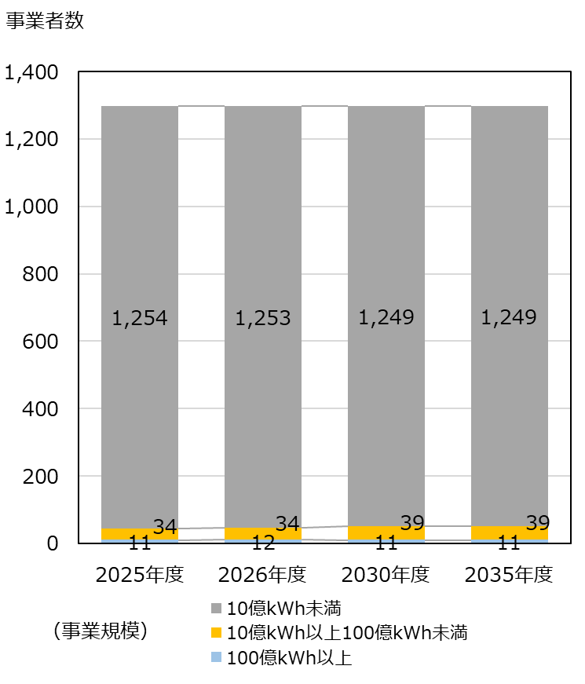
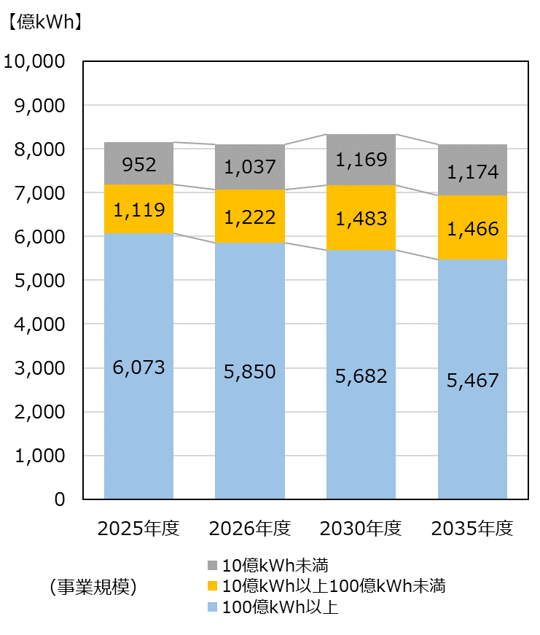

図６－１２
発電種別毎の発電事業者数 |  |  |  |  |  |  | [者]
 | 太陽光のみ | 風力のみ | 新エネのみ ※1 | 水力のみ | 火力のみ | 上記以外の事業者 ※2 | 設備計上なし ※3
事業者数 | 617 | 119 | 214 | 22 | 52 | 92 | 183
前年差 （グラフ用） | (+14) | (△1) | (+69) | (±0) | (△5) | (+3) | (+84)
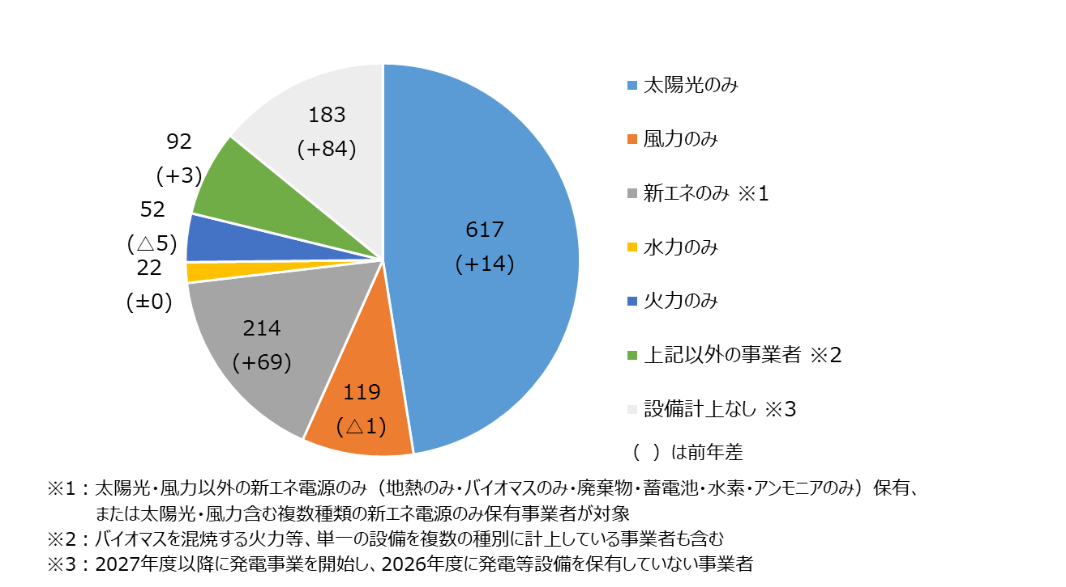

図６－１３
事業エリア数毎の発電事業者比率・事業者数
 | 1エリア | 2エリア | 3エリア | 4エリア | 5エリア | 6エリア | 7エリア | 8エリア | 9エリア | 10エリア | 0エリア
事業者数 | 870 | 64 | 46 | 34 | 26 | 25 | 16 | 6 | 6 | 3 | 203
比率 | 67 | 5 | 4 | 3 | 2 | 2 | 1 | 0 | 0 | 0 | 16
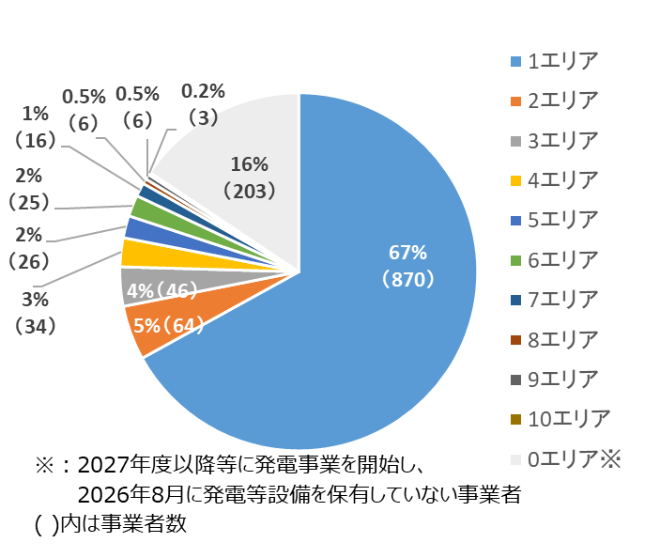

図６－１４
各エリアで事業を展開する発電事業者数 |  |  |  |  |  |  |  |  |  |  | [者]
 | 北海道 | 東北 | 東京 | 中部 | 北陸 | 関西 | 中国 | 四国 | 九州 | 沖縄 | 全国計
2025年度事業者数（2025供給計画） | 131 | 301 | 332 | 169 | 47 | 149 | 178 | 75 | 242 | 6 | 1,135
2026年度事業者数（2026供給計画） | 136 | 319 | 369 | 191 | 54 | 173 | 194 | 82 | 271 | 7 | 1,299
差 | 5 | 18 | 37 | 22 | 7 | 24 | 16 | 7 | 29 | 1 | 164

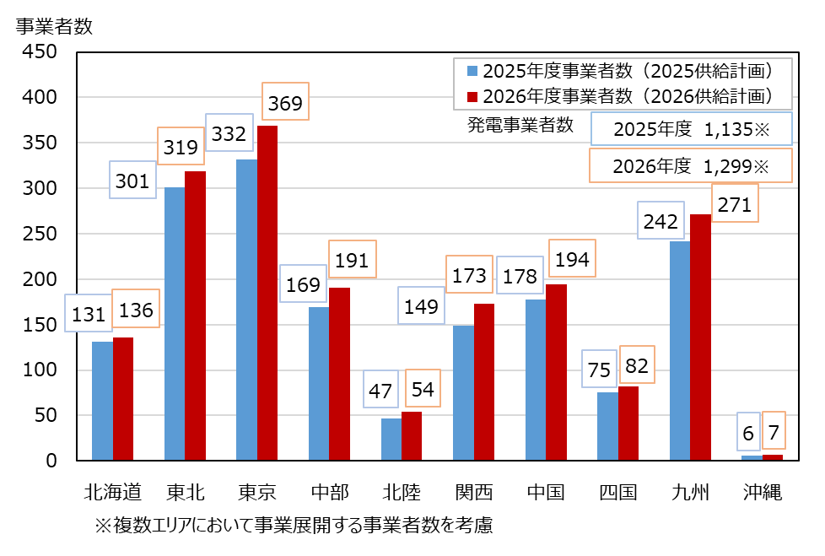

添付図７－１
系統用蓄電池の契約申込状況（全国計）
 |  |  |  |  |  |  |  |  |  |  | ［万ｋW］
種類 | 2025年度 | 2026年度 | 2027年度 | 2028年度 | 2029年度 | 2030年度 | 2031年度 | 2032年度 | 2023年度 | 2034年度 | 2035年度
契約申込受付済 | 148 | 545 | 900 | 1466 | 1661 | 1723 | 1723 | 1723 | 1738 | 1738 | 1738
負担金契約締結済 | 231 | 576 | 914 | 1261 | 1466 | 1460 | 1460 | 1460 | 1456 | 1456 | 1456
運開済 | 40 | 40 | 40 | 40 | 40 | 40 | 40 | 40 | 40 | 40 | 40

